Series_Index
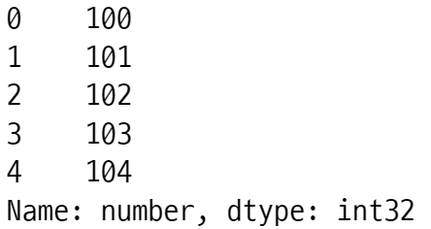
Series 객체
Index 객체 | index
ndarray 객체 | values
values의 dtype | dtype
str 객체 | name

Index 객체
ndarray 객체 | values
str 객체 | name
values의 dtype | dtype

